关系图
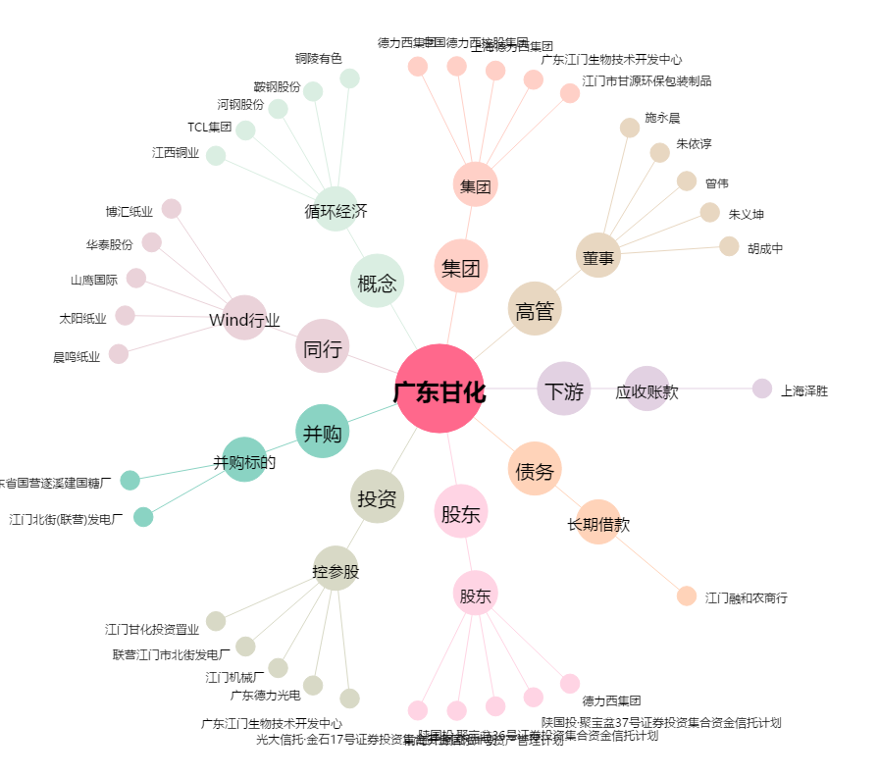
广东甘化[000576.SZ] - 关系概览图

